まとめて買取商品IDの取得
ドキュメント名 |  |  |  |  | ネット買取管理 基本設計 |  |  |  |  |  |  |  |  | セクション
プロジェクト名 |  |  |  |  | ネット買取管理機能 |  |  |  |  |  |  |  |  | 作成者 |  | 石川 | 作成日 |  | 2025-09-18 |  | 更新者 | 石川 | 更新日 | 2025-09-18

機能No |  |  | A07-01 |  | 機能名 |  |  |  | まとめて買取商品IDの取得 |  |  |  |  |  |  |  | 概要 |  | まとめて買取商品IDを取得する

 | エンドポイントURL
 | /api/admin/optionBulkPurchaseId.json

 | プロトコル |  |  | HTTP | メソッド |  | GET |  |  |  | 認証の有無 |  | 有 |  | 認証方式 | IP制限 トークン |  | リクエスト書式 |  | クエリ |  | レスポンス書式 | JSON

 | カスタマイズ説明

 |  | ・ | 現行踏襲

 | 処理概要（★はカスタマイズ項目）

 |  | ・ | MTGBuyerからまとめて買取商品の商品IDを取得する
 |  |  | （まとめて買取商品は査定時には削除を行うため、まとめて買取商品を特定する必要があるため）

 |  | ・ | 追加システム設定のまとめて買取商品IDを取得する

 | リクエストパラメータ
 | 項目名 |  |  |  |  | 型 |  | 必須 |  | 最大文字数 または最大値 |  |  | 入力例 |  |  |  | 備考
 | なし

 | リクエストパラメータサンプル

 |  | なし

 | ステータスコード
 | コード |  |  |  |  | 説明
 | 200 |  |  |  |  | 成功

 | レスポンスデータ
 | 名前 |  |  |  |  | 型 |  |  |  |  |  | 説明
 | キー項目なし |  |  |  |  | 数値（整数） |  |  |  |  |  | まとめて買取商品ID

 | レスポンスデータサンプル
{
"70578"
}

ネット買取受注一覧取得
ドキュメント名 |  |  |  |  | ネット買取管理 基本設計 |  |  |  |  |  |  |  |  | セクション
プロジェクト名 |  |  |  |  | ネット買取管理機能 |  |  |  |  |  |  |  |  | 作成者 |  | 石川 | 作成日 |  | 2025-09-18 |  | 更新者 | 石川 | 更新日 | 2025-09-18

機能No |  |  | A07-02 |  | 機能名 |  |  |  | ネット買取受注一覧取得 |  |  |  |  |  |  |  | 概要 |  | MTGバイヤーで査定する対象の買取情報を取得する

 | エンドポイントURL
 | /api/admin/buyOrders.json

 | プロトコル |  |  | HTTP | メソッド |  | GET |  |  |  | 認証の有無 |  | 有 |  | 認証方式 | IP制限 トークン |  | リクエスト書式 |  | クエリ |  | レスポンス書式 | JSON

 | カスタマイズ説明

 |  | ・ | 現行踏襲

 | 処理概要（★はカスタマイズ項目）

 |  | ・ | MTGBuyerで以下の画面を出すための情報を取得するためのAPI
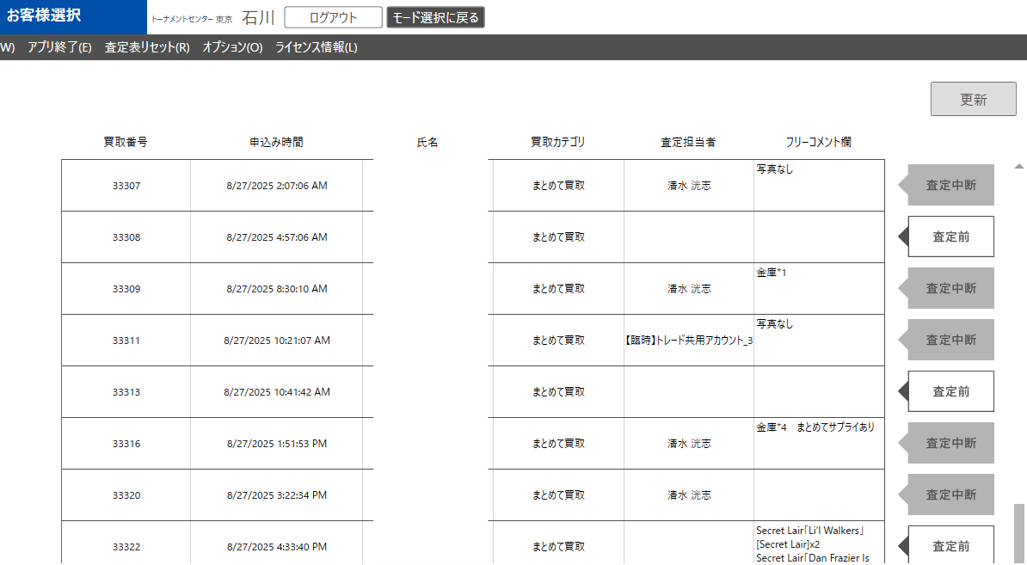

 |  | ・ | 査定完了前のネット買取情報を取得する
 |  | ・ | 取得対象ステータスは「商品到着」「査定中」「査定中断」「査定再開」

 | リクエストパラメータ
 | 項目名 |  |  |  |  | 型 |  | 必須 |  | 最大文字数 または最大値 |  |  | 入力例 |  |  |  | 備考
 | なし

 | リクエストパラメータサンプル

 | ステータスコード
 | コード |  |  |  |  | 説明
 | 200

 | レスポンスデータ
 | 名前 |  |  |  |  | 型 |  |  |  |  |  | 説明
 | 買取情報のJSON配列 |  |  |  |  | 配列 |  |  |  |  |  | 「商品到着」「査定前」「査定中」「査定中断」「査定再開」ステータスの買取情報のJSON配列
 | netBuyOrderId |  |  |  |  | 文字列 |  |  |  |  |  | ネット買取ID
 | applyDate |  |  |  |  | 文字列 |  |  |  |  |  | 査定申込日
 | freeComment |  |  |  |  | 文字列 |  |  |  |  |  | フリーコメント
 | memberName |  |  |  |  | 文字列 |  |  |  |  |  | 査定担当者
 | netOrderStatusId |  |  |  |  | 文字列 |  |  |  |  |  | ネット買取ステータスID
 | customerInfo |  |  |  |  | オブジェクト |  |  |  |  |  | 買取を申し込んだ顧客の情報が入ったオブジェクト
 | firstName |  |  |  |  | 文字列 |  |  |  |  |  | 名
 | lastName |  |  |  |  | 文字列 |  |  |  |  |  | 姓
 | telNo |  |  |  |  | 文字列 |  |  |  |  |  | 電話番号
 | zipcode |  |  |  |  | 文字列 |  |  |  |  |  | 郵便番号
 | address |  |  |  |  | 文字列 |  |  |  |  |  | 住所

 | レスポンスデータサンプル
[
{
"netBuyOrderId": "9218",
"applyDate": "2024/03/06 17:21:23",
"freeComment":"備考test",
"memberName":"担当者test",
"netOrderStatusId":"1",
"customerInfo": {
"firstName": "sakai",
"lastName": "test",
"telNo": "09000000000",
"zipcode": "1231123",
"address": "東京都 港区芝公園 ４丁目２−８"
},
},以下同様の配列が続く
]

ネット買取受注コメント更新
ドキュメント名 |  |  |  |  | ネット買取管理 基本設計 |  |  |  |  |  |  |  |  | セクション
プロジェクト名 |  |  |  |  | ネット買取管理機能 |  |  |  |  |  |  |  |  | 作成者 |  | 石川 | 作成日 |  | 2025-09-18 |  | 更新者 | 石川 | 更新日 | 2025-09-18

機能No |  |  | A07-03 |  | 機能名 |  |  |  | ネット買取受注コメント更新 |  |  |  |  |  |  |  | 概要 |  | ネット買取情報コメント更新を行う

 | エンドポイントURL
 | /api/admin/buyOrder/{id}/freeComment.json

 | プロトコル |  |  | HTTP | メソッド |  | PUT |  |  |  | 認証の有無 |  | 有 |  | 認証方式 | IP制限 トークン |  | リクエスト書式 |  | クエリ |  | レスポンス書式 | JSON

 | カスタマイズ説明

 |  | ・ | 現行踏襲

 | 処理概要（★はカスタマイズ項目）

 |  | ・ | MTGBuyerでコメント更新ボタン押下時に呼ばれる

 |  | ・ | 入力されたコメントをECCUBE側のフリーコメントに登録する

 | リクエストパラメータ
 | 項目名 |  |  |  |  | 型 |  | 必須 |  | 最大文字数 または最大値 |  |  | 入力例 |  |  |  | 備考
 | free_comment |  |  |  |  | 文字列 |  | 〇 |  |  |  |  | 身分証明書なし |  |  |  | フリーコメント

 | リクエストパラメータサンプル
{
"free_comment": "身分証明書なし"
}

 | ステータスコード
 | コード |  |  |  |  | 説明
 | 200 |  |  |  |  | 成功
 | 500 |  |  |  |  | サーバエラー

 | レスポンスデータ
 | 名前 |  |  |  |  | 型 |  |  |  |  |  | 説明
 | なし

 | レスポンスデータサンプル

ネット買取受注ステータス更新
ドキュメント名 |  |  |  |  |  | ネット買取管理 基本設計 |  |  |  |  |  |  |  |  | セクション
プロジェクト名 |  |  |  |  |  | ネット買取管理機能 |  |  |  |  |  |  |  |  | 作成者 |  | 石川 | 作成日 |  | 2025-09-18 |  | 更新者 | 石川 | 更新日 | 2025-09-18

機能No |  |  | A07-04 |  |  | 機能名 |  |  |  | ネット買取受注ステータス更新 |  |  |  |  |  |  |  | 概要 |  | MTGバイヤーでのステータス更新を反映する

 | エンドポイントURL
 | /api/admin/buyOrder/{id}/status.json

 | プロトコル |  |  | HTTP |  | メソッド |  | PUT |  |  |  | 認証の有無 |  | 有 |  | 認証方式 | IP制限 トークン |  | リクエスト書式 |  | クエリ |  | レスポンス書式 | JSON

 | カスタマイズ説明

 |  | ・ | 新しく増えた買取受注ステータスについては更新できないようにする
 |  |  | ・ | このAPIで更新できるのは今まで通り査定中、査定中断、査定再開であり、入庫待ちや入庫済みには更新できないよう制御を入れる

 | 処理概要（★はカスタマイズ項目）

 |  |  | ・ | MTGBuyerで査定を開始したり、中断した際にステータス変更を行うAPI
 |  |  | ★ | 買取情報の現在のステータスが以下の場合に更新可能
 |  |  |  |  | 2: 商品到着
 |  |  |  |  | 10: 査定中
 |  |  |  |  | 11: 査定中断
 |  |  |  |  | 12: 査定再開

 |  |  | ・ | 以下のステータスに更新可能
 |  |  |  |  | 6: 査定中
 |  |  |  |  | 8: 査定中断
 |  |  |  |  | 9: 査定再開

 |  |  | ★ | 以下のステータスには更新不可
 |  |  |  |  | 1: 注文
 |  |  |  |  | 3: MTGBuyer査定完了
 |  |  |  |  | 13: 査定内容連絡済み
 |  |  |  |  | 4: 査定内容承諾
 |  |  |  |  | 5: 簡易書留送付済み
 |  |  |  |  | 6: 振込依頼済み
 |  |  |  |  | 7: 振込完了
 |  |  |  |  | 8: 振込失敗
 |  |  |  |  | 15: 未登録在庫あり
 |  |  |  |  | 16: 入庫待ち
 |  |  |  |  | 14: 入庫済み
 |  |  |  |  | 9: キャンセル済み

 |  |  | ・ | 査定者本人を除き、査定中または査定再開のものは査定開始できない

 |  |  | ・ | 買取情報のステータスを更新する

 |  |  | ・ | 買取情報のステータス更新履歴を登録する

 | リクエストパラメータ
 | 項目名 |  |  |  |  |  | 型 |  | 必須 |  | 最大文字数 または最大値 |  |  | 入力例 |  |  |  | 備考
 | ネット買取注文ステータス |  |  |  |  |  | 数値 |  | 〇 |  |  |  |  | 1 |  |  |  | マスターにあるステータス以外はエラー

 | リクエストパラメータサンプル
{
"status": 1
}

 | ステータスコード
 | コード |  |  |  |  |  | 説明
 | 200

 | レスポンスデータ
 | 名前 |  |  |  |  |  | 型 |  |  |  |  |  | 説明
 | なし

 | レスポンスデータサンプル

ネット買取注文の査定終了処理
ドキュメント名 |  |  |  |  |  |  |  | ネット買取管理 基本設計 |  |  |  |  |  |  |  |  | セクション
プロジェクト名 |  |  |  |  |  |  |  | ネット買取管理機能 |  |  |  |  |  |  |  |  | 作成者 |  | 石川 | 作成日 |  | 2025-09-18 |  | 更新者 | 石川 | 更新日 | 2025-09-18

機能No |  |  | A07-05 |  |  |  |  | 機能名 |  |  |  | ネット買取注文の査定終了処理 |  |  |  |  |  |  |  | 概要 |  | MTGバイヤーで査定した買取情報を更新する

 | エンドポイントURL
 | /api/admin/buyOrder/{_buyOrderId}.json

 | プロトコル |  |  | HTTP |  |  |  | メソッド |  | PUT |  |  |  | 認証の有無 |  | 有 |  | 認証方式 | IP制限 トークン |  | リクエスト書式 |  | クエリ |  | レスポンス書式 | JSON

 | カスタマイズ説明

 |  | ・ | 査定完了時、実在庫情報を登録する
 |  | ・ | Foilフラグは「なし」「通常」「特殊」の3種のIDをリクエストとして受け付ける

 | 処理概要（★はカスタマイズ項目）

 |  |  | ★ | MTGBuyerのネット買取査定画面で査定完了ボタンをクリックした際に呼ばれるAPI
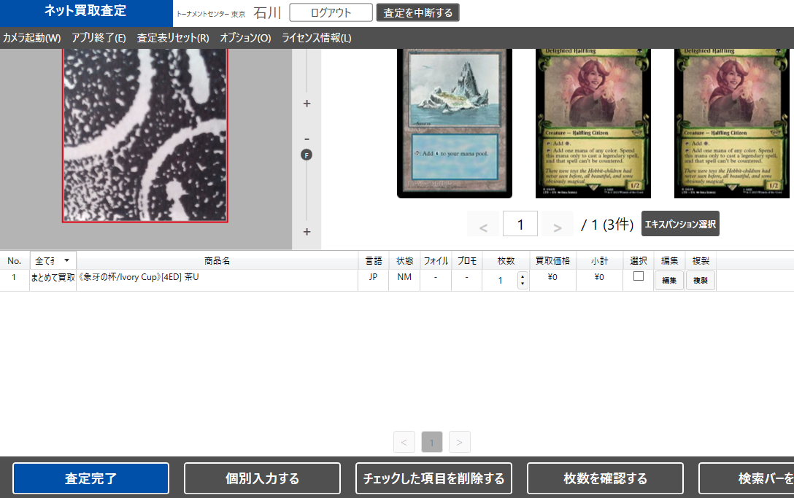

 |  |  | ★ | 登録済みの以下の情報を削除する |  |  |  |  |  |  |  |  |  |  |  |  |  |  |  |  |  |  |  |  |  |  |  | 2026/4/30木村：ECCUBE_HARERUYA-743により、実在庫の操作をしない。
 |  |  |  |  | ①ネット買取実在庫
 |  |  |  |  | ②ネット買取実在庫履歴

 |  |  | ・ | 送信されてきた以下の情報を更新および登録する
 |  |  |  |  | ①、②についてはすでに登録済みのデータがあれば、更新を行う
 |  |  |  |  | ①ネット買取注文詳細（商品規格IDが登録されている場合はこちらを登録）
 |  |  |  |  | ②申込時買取金額
 |  |  |  |  | ③ネット買取注文個別入力商品（商品規格IDが未登録の場合はこちらを登録）
 |  |  |  | ★ | ④ネット買取実在庫（ネット買取注文詳細のうち、指定された商品規格IDに紐づく商品規格が存在する場合は実在庫情報として登録する） |  |  |  |  |  |  |  |  |  |  |  |  |  |  |  |  |  |  |  |  |  |  | 2026/4/30木村：ECCUBE_HARERUYA-743により、実在庫の操作をしない。
 |  |  |  |  | ・ | 実在庫情報の登録については店頭買取管理の登録と内容を合わせる
 |  |  |  |  |  | ・ | ネット買取実在庫ID、ネット買取注文ID、商品規格ID、個数、買取価格（実際に買い取った価格）
 |  |  |  | ★ | ⑤ネット買取実在庫履歴（ネット買取実在庫に対応する履歴）
 |  |  |  |  | ⑥ネット買取情報
 |  |  |  |  |  | ⑥-1ステータス
 |  |  |  |  |  | ⑥-2合計金額
 |  |  |  |  |  | ⑥-3更新者
 |  |  |  |  |  | ⑥-4更新日
 |  |  |  |  | ⑦ネット買取情報ステータス履歴

 |  |  | ・ | まとめて買取の商品ID（固定の商品ID、固定の金額）の明細を削除する

 |  |  | ・ | 送信されてきた買取注文詳細、個別入力商品以外は削除する
 |  |  |  | ・ | 買取注文詳細のサプライ品はMTGBuyerでは査定しないもののため、削除しない

 |  |  | ・ | Foilフラグは「なし」「通常」「特殊」の3種のIDをリクエストとして受け付ける
 |  |  | ★ | リクエストとしては3種を受け付けるが、MTGBuyerはFoil有無の2種のみを持つため、リクエストされたfoil_flgは利用せず、API内部処理でproduct_class_idからfoilを特定することとする。 |  |  |  |  |  |  |  |  |  |  |  |  |  |  |  |  |  |  |  |  |  |  |  | 2026/4/30木村：MTGBuyerはfoil_flgを3種扱わず、2種のままとする

 | リクエストパラメータ
 | 項目名 |  |  |  |  |  |  |  | 型 |  | 必須 |  | 最大文字数 または最大値 |  |  | 入力例 |  |  |  | 備考
 | order_status |  |  |  |  |  |  |  | 数値(整数) |  | 〇 |  |  |  |  | 1 |  |  |  | ネット買取注文ステータス、マスターにあるステータス以外はエラー
 | order_details |  |  |  |  |  |  |  | 配列 |  |  |  |  |  |  |  |  |  |  | 査定を行った商品情報の配列
 | product_class_id |  |  |  |  |  |  |  | 数値(整数) |  |  |  |  |  |  | 123456 |  |  |  | 商品規格ID
 | name |  |  |  |  |  |  |  | 文字列 |  | 〇 |  | 65535 |  |  | 【EN】セラの天使 |  |  |  | 商品名
 | quantity |  |  |  |  |  |  |  | 数値(整数) |  |  |  |  |  |  | 1 |  |  |  | 数量
 | price |  |  |  |  |  |  |  | 数値(整数) |  |  |  |  |  |  | 1000 |  |  |  | 買取金額
 | language_id |  |  |  |  |  |  |  | 数値(整数) |  |  |  |  |  |  | 1 |  |  |  | 言語ID
 | condition_id |  |  |  |  |  |  |  | 数値(整数) |  |  |  |  |  |  | 2 |  |  |  | 状態ID
 | foil_flg |  |  |  |  |  |  |  | 数値(整数) |  |  |  |  |  |  | 1 |  |  |  | Foilフラグ（「なし」「通常」）の2種のID、特殊Foilは通常Foilとして扱う）
 | purchase_category |  |  |  |  |  |  |  | 数値(整数) |  |  |  |  |  |  | 0 |  |  |  | 買取カテゴリ（まとめて買取か、えらんで買取か）

 | リクエストパラメータサンプル
{
"order_status": 1 ,
"order_details": [
{
"product_class_id": 559144,
"name": "test",
"quantity": 1,
"price": 100,
"language_id": 1,
"condition_id": 2,
"foil_flg": 0,
"purchase_category": 0
}
]
}

 | ステータスコード
 | コード |  |  |  |  |  |  |  | 説明
 | 200 |  |  |  |  |  |  |  | 成功
 | 400 |  |  |  |  |  |  |  | バリデーションエラー
 | 500 |  |  |  |  |  |  |  | 例外発生

 | レスポンスデータ
 | 名前 |  |  |  |  |  |  |  | 型 |  |  |  |  |  | 説明
 | なし

 | レスポンスデータサンプル

複数ネット買取IDからネット買取受注の商品一覧を取得
ドキュメント名 |  |  |  |  | ネット買取管理 基本設計 |  |  |  |  |  |  |  |  | セクション
プロジェクト名 |  |  |  |  | ネット買取管理機能 |  |  |  |  |  |  |  |  | 作成者 |  | 石川 | 作成日 |  | 2025-09-18 |  | 更新者 | 石川 | 更新日 | 2025-09-18

機能No |  |  | A07-05 |  | 機能名 |  |  |  | 複数ネット買取IDからネット買取受注の商品一覧を取得 |  |  |  |  |  |  |  | 概要 |  | ネット買取IDから買取商品情報を取得

 | エンドポイントURL
 | /api/admin/buyMainCard.json

 | プロトコル |  |  | HTTP | メソッド |  | POST |  |  |  | 認証の有無 |  | 有 |  | 認証方式 | IP制限 トークン |  | リクエスト書式 |  | クエリ |  | レスポンス書式 | JSON

 | カスタマイズ説明

 |  | ・ | Foilフラグについて真/偽ではなく、「なし」「通常」「特殊」の3種のIDを返すようにする

 | 処理概要（★はカスタマイズ項目）

 |  | ・ | MTGBuyerで以下の画面で一覧表示されたネット買取情報に紐づく買取商品情報を取得するAPI

 |  | ・ | リクエストで指定された複数のネット買取IDから紐づく買取商品情報を取得する
 |  |  | ・ | Foilフラグの取得時、真/偽ではなく、「なし」「通常」「特殊」の3種のIDを返すようにする

 | リクエストパラメータ
 | 項目名 |  |  |  |  | 型 |  | 必須 |  | 最大文字数 または最大値 |  |  | 入力例 |  |  |  | 備考
 | ids |  |  |  |  | 文字列 |  | 〇 |  |  |  |  | 9132,9135,9136,9137 |  |  |  | ネット買取IDをカンマ区切りで指定する

 | リクエストパラメータサンプル

{
"ids": "9132,9135,9136,9137"
}

 | ステータスコード
 | コード |  |  |  |  | 説明
 | 200 |  |  |  |  | 成功

 | レスポンスデータ
 | 名前 |  |  |  |  | 型 |  |  |  |  |  | 説明
 | 買取商品の配列 |  |  |  |  | 配列 |  |  |  |  |  | 買取商品の配列
 | buyMainCardId |  |  |  |  | 数値(整数) |  |  |  |  |  | 買取商品ID
 | buyOrderId |  |  |  |  | 数値(整数) |  |  |  |  |  | 買取ID
 | productId |  |  |  |  | 数値(整数) |  |  |  |  |  | 商品ID
 | languageId |  |  |  |  | 数値(整数) |  |  |  |  |  | 言語ID
 | foilFlg |  |  |  |  | 数値(整数) |  |  |  |  |  | Foilフラグ（「なし」「通常」「特殊」の3種のID）trueまたはfalseを返していたところをIDにする
 | count |  |  |  |  | 数値(整数) |  |  |  |  |  | 枚数
 | price |  |  |  |  | 数値(整数) |  |  |  |  |  | 買取金額
 | cardConditionId |  |  |  |  | 数値(整数) |  |  |  |  |  | カード状態
 | saleFlg |  |  |  |  | 文字列 |  |  |  |  |  | 売却フラグ(true,false)
 | purchaseCategory |  |  |  |  | 数値(整数) |  |  |  |  |  | カード情報に紐づくカード詳細情報をすべて保持するオブジェクト
 | applicationPrice |  |  |  |  | オブジェクト |  |  |  |  |  | 買取カテゴリ（まとめて買取か、えらんで買取か）
 | 状態ごとの買取金額 |  |  |  |  | 文字列 |  |  |  |  |  | 状態（NM、SP等）をキーにした買取価格

 | レスポンスデータサンプル
[
{
"buyMainCardId": 78566,
"buyOrderId": 9132,
"productId": 92832,
"languageId": 1,
"foilFlg": false,
"count": 1,
"price": 2600,
"cardConditionId": null,
"saleFlg": true,
"purchaseCategory": 1,
"applicationPrice": {
"NM": 2600
}
},
{
"buyMainCardId": 78567,
"buyOrderId": 9132,
"productId": 92854,
"languageId": 1,
"foilFlg": false,
"count": 1,
"price": 800,
"cardConditionId": null,
"saleFlg": true,
"purchaseCategory": 1,
"applicationPrice": {
"NM": 800
}
}
]

複数ネット買取IDから個別入力商品の一覧を取得
ドキュメント名 |  |  |  |  | ネット買取管理 基本設計 |  |  |  |  |  |  |  |  | セクション
プロジェクト名 |  |  |  |  | ネット買取管理機能 |  |  |  |  |  |  |  |  | 作成者 |  | 石川 | 作成日 |  | 2025-09-18 |  | 更新者 | 石川 | 更新日 | 2025-09-18

機能No |  |  | A07-06 |  | 機能名 |  |  |  | 複数ネット買取IDから個別入力商品の一覧を取得 |  |  |  |  |  |  |  | 概要 |  | ネット買取IDから買取個別商品情報を取得

 | エンドポイントURL
 | /api/admin/buyOrderIndivisualInputProduct.json

 | プロトコル |  |  | HTTP | メソッド |  | POST |  |  |  | 認証の有無 |  | 有 |  | 認証方式 | IP制限 トークン |  | リクエスト書式 |  | クエリ |  | レスポンス書式 | JSON

 | カスタマイズ説明

 |  | ・ | 現行踏襲

 | 処理概要（★はカスタマイズ項目）

 |  | ・ | MTGBuyerで以下の画面で一覧表示されたネット買取情報に紐づく個別商品情報を取得するAPI

 |  | ・ | リクエストで指定された複数のネット買取IDから紐づく個別商品情報を取得する

 | リクエストパラメータ
 | 項目名 |  |  |  |  | 型 |  | 必須 |  | 最大文字数 または最大値 |  |  | 入力例 |  |  |  | 備考
 | ids |  |  |  |  | 文字列 |  | 〇 |  |  |  |  | 9132,9135,9136,9137 |  |  |  | ネット買取IDをカンマ区切りで指定する

 | リクエストパラメータサンプル

{
"ids": "9132,9135,9136,9137"
}

 | ステータスコード
 | コード |  |  |  |  | 説明
 | 200 |  |  |  |  | 成功

 | レスポンスデータ
 | 名前 |  |  |  |  | 型 |  |  |  |  |  | 説明
 | 買取個別商品の配列 |  |  |  |  | 配列 |  |  |  |  |  | 買取個別商品の配列
 | buyOrderIndivisualInputProductId |  |  |  |  | 数値(整数) |  |  |  |  |  | 買取個別商品ID
 | buyOrderId |  |  |  |  | 数値(整数) |  |  |  |  |  | 買取ID
 | name |  |  |  |  | 文字列 |  |  |  |  |  | 商品名
 | price |  |  |  |  | 数値(整数) |  |  |  |  |  | 買取金額
 | count |  |  |  |  | 数値(整数) |  |  |  |  |  | 枚数
 | saleFlg |  |  |  |  | 文字列 |  |  |  |  |  | 売却フラグ(true,false)

 | レスポンスデータサンプル
[
{
"buyOrderIndivisualInputProductId": 48912,
"buyOrderId": 33269,
"name": "10円商品",
"price": 10,
"count": 1,
"saleFlg": true
},
{
"buyOrderIndivisualInputProductId": 48913,
"buyOrderId": 33269,
"name": "2円商品",
"price": 2,
"count": 6,
"saleFlg": true
}
]

